年齢階層別_普及率(金額)
医科･調剤 ジェネリック医薬品普及率(金額ベース)
広域連合全体(年齢階層別)
 |  | 薬剤費(円) |  |  |  |  |  |  | 薬剤費合計
 |  | 65歳～69歳 | 70歳～74歳 | 75歳～79歳 | 80歳～84歳 | 85歳～89歳 | 90歳～94歳 | 95歳～ | 全年齢(円) | 構成比(%)
A | 薬剤費総額(☆★を含む) | 726,684,771 | 1,932,337,184 | 97,163,674,860 | 93,464,093,691 | 57,817,000,371 | 24,637,862,337 | 7,012,706,447 | 282,754,359,660
B | 薬剤費総額(☆★を除く) | 653,484,358 | 1,709,332,945 | 86,407,246,571 | 82,359,464,876 | 49,952,049,325 | 20,691,434,641 | 5,667,250,209 | 247,440,262,925 | 100.0%
C | ジェネリック医薬品薬剤費 | 73,627,431 | 208,145,971 | 12,676,638,586 | 13,266,210,744 | 9,093,354,630 | 4,422,069,701 | 1,346,628,783 | 41,086,675,845 | 16.6%
D | 先発品薬剤費 | 579,856,927 | 1,501,186,974 | 73,730,607,986 | 69,093,254,132 | 40,858,694,695 | 16,269,364,940 | 4,320,621,426 | 206,353,587,080 | 83.4%
E | 先発品薬剤費のうちジェネリック医薬品が存在する金額範囲 | 57,405,497 | 184,216,990 | 9,061,828,762 | 9,345,816,067 | 5,804,688,151 | 2,420,545,056 | 580,100,252 | 27,454,600,775 | 11.1%
E1 | Eのうち通知対象のジェネリック医薬品範囲※ | 9,636,305 | 30,485,434 | 2,159,464,680 | 2,474,743,608 | 1,615,950,589 | 678,227,553 | 159,469,143 | 7,127,977,312 | 2.9%
E2 | Eのうち通知対象外のジェネリック医薬品範囲 | 47,769,192 | 153,731,556 | 6,902,364,082 | 6,871,072,458 | 4,188,737,562 | 1,742,317,503 | 420,631,108 | 20,326,623,463 | 8.2%
F | 先発品薬剤費のうちジェネリック医薬品が存在しない金額範囲 | 522,451,430 | 1,316,969,984 | 64,668,779,224 | 59,747,438,065 | 35,054,006,544 | 13,848,819,884 | 3,740,521,174 | 178,898,986,305 | 72.3%
G | 先発品のうち削減可能額※ | 4,722,571 | 14,486,713 | 989,934,283 | 1,131,152,826 | 734,069,771 | 305,624,239 | 70,661,105 | 3,250,651,508
C/(C+E) | ジェネリック医薬品普及率(金額) | 56.2% | 53.0% | 58.3% | 58.7% | 61.0% | 64.6% | 69.9% | 59.9%
データ化範囲(分析対象)…入院(DPCを含む)、入院外、調剤の電子レセプト。対象診療年月は令和6年4月～令和7年3月診療分(12カ月分)。
資格確認日…1日でも資格があれば分析対象としている。
年齢基準日…令和7年3月31日時点。
厚生労働省指定薬剤のうち、☆(後発医薬品がある先発医薬品で後発医薬品と同額又は薬価が低いもの)★(後発医薬品で先発医薬品と同額又は薬価が高いもの)に該当する医薬品を除外。
※Eのうち通知対象のジェネリック医薬品範囲…株式会社データホライゾン通知対象薬剤基準による(ジェネリック医薬品が存在しても、入院、処置に使用した医薬品及び、がん･精神疾患･短期処方等、通知対象として不適切な場合は含まない)。
※先発品のうち削減可能額…通知対象のジェネリック医薬品範囲のうち、後発品へ切り替える事により削減可能な金額。

医科･調剤 ジェネリック医薬品普及率(金額ベース)
広域連合全体(年齢階層別)

データ化範囲(分析対象)…入院(DPCを含む)、入院外、調剤の電子レセプト。対象診療年月は令和6年4月～令和7年3月診療分(12カ月分)。
資格確認日…1日でも資格があれば分析対象としている。
年齢基準日…令和7年3月31日時点。
※ジェネリック医薬品普及率…ジェネリック医薬品薬剤費/(ジェネリック医薬品薬剤費+先発品薬剤費のうちジェネリック医薬品が存在する金額範囲)

年齢階層別_普及率(数量)
医科･調剤 ジェネリック医薬品普及率(数量ベース)
広域連合全体(年齢階層別)
 |  | 薬剤数量(数) |  |  |  |  |  |  | 薬剤数量合計
 |  | 65歳～69歳 | 70歳～74歳 | 75歳～79歳 | 80歳～84歳 | 85歳～89歳 | 90歳～94歳 | 95歳～ | 全年齢(数) | 構成比(%)
A | 薬剤総量(☆★を含む) | 16,063,518 | 50,210,806 | 1,790,728,700 | 2,135,944,785 | 1,808,292,804 | 1,196,873,551 | 563,836,781 | 7,561,950,945
B | 薬剤総量(☆★を除く) | 13,023,769 | 40,430,935 | 1,397,346,043 | 1,695,308,972 | 1,465,988,326 | 995,609,441 | 480,913,096 | 6,088,620,582 | 100.0%
C | ジェネリック医薬品薬剤数量 | 3,963,819 | 11,269,283 | 699,543,137 | 763,923,869 | 546,957,091 | 277,329,004 | 88,999,843 | 2,391,986,045 | 39.3%
D | 先発品薬剤数量 | 9,059,949 | 29,161,653 | 697,802,906 | 931,385,104 | 919,031,235 | 718,280,438 | 391,913,253 | 3,696,634,537 | 60.7%
E | 先発品薬剤数量のうちジェネリック医薬品が存在する数量 | 781,728 | 2,405,765 | 150,720,823 | 171,128,756 | 116,671,088 | 51,743,809 | 13,185,111 | 506,637,080 | 8.3%
E1 | Eのうち通知対象のジェネリック医薬品切替可能数量※ | 320,687 | 1,071,908 | 82,408,130 | 94,985,286 | 63,736,020 | 27,551,864 | 6,697,489 | 276,771,383 | 4.5%
E2 | Eのうち通知対象外のジェネリック医薬品切替可能数量 | 461,042 | 1,333,858 | 68,312,692 | 76,143,470 | 52,935,068 | 24,191,945 | 6,487,622 | 229,865,697 | 3.8%
F | 先発品薬剤数量のうちジェネリック医薬品が存在しない数量 | 8,278,221 | 26,755,888 | 547,082,084 | 760,256,348 | 802,360,147 | 666,536,629 | 378,728,142 | 3,189,997,457 | 52.4%
C/(C+E) | ジェネリック医薬品普及率(数量) | 83.5% | 82.4% | 82.3% | 81.7% | 82.4% | 84.3% | 87.1% | 82.5%
データ化範囲(分析対象)…入院(DPCを含む)、入院外、調剤の電子レセプト。対象診療年月は令和6年4月～令和7年3月診療分(12カ月分)。
資格確認日…1日でも資格があれば分析対象としている。
年齢基準日…令和7年3月31日時点。
厚生労働省指定薬剤のうち、☆(後発医薬品がある先発医薬品で後発医薬品と同額又は薬価が低いもの)★(後発医薬品で先発医薬品と同額又は薬価が高いもの)に該当する医薬品を除外。
※Eのうち通知対象のジェネリック医薬品切替可能数量…株式会社データホライゾン通知対象薬剤基準による(ジェネリック医薬品が存在しても、入院、処置に使用した医薬品及び、がん･精神疾患･短期処方等、通知対象として不適切な場合は含まない)。

医科･調剤 ジェネリック医薬品普及率(数量ベース)
広域連合全体(年齢階層別)

データ化範囲(分析対象)…入院(DPCを含む)、入院外、調剤の電子レセプト。対象診療年月は令和6年4月～令和7年3月診療分(12カ月分)。
資格確認日…1日でも資格があれば分析対象としている。
年齢基準日…令和7年3月31日時点。
※ジェネリック医薬品普及率…ジェネリック医薬品薬剤数量/(ジェネリック医薬品薬剤数量+先発品薬剤数量のうちジェネリック医薬品が存在する数量)

市区町村別_普及率(金額)グラフ
医科･調剤 令和6年度ジェネリック医薬品普及率(金額ベース) | 前年度との差分(医科･調剤 令和6年度ジェネリック医薬品普及率(金額ベース))
市区町村別 | 市区町村別
 | 令和6年度普及率 金額ベース |  | 広域連合全体
田尻町 | 71.0% | 59.9% | 0
岬町 | 66.5% | 59.9% | 0
東淀川区 | 65.5% | 59.9% | 0
摂津市 | 65.3% | 59.9% | 0
高槻市 | 65.1% | 59.9% | 0
寝屋川市 | 65.0% | 59.9% | 0
浪速区 | 64.8% | 59.9% | 0
港区 | 64.6% | 59.9% | 0
住之江区 | 64.6% | 59.9% | 0
八尾市 | 64.3% | 59.9% | 0
淀川区 | 63.8% | 59.9% | 0
豊能町 | 63.5% | 59.9% | 0
能勢町 | 63.2% | 59.9% | 0
西淀川区 | 63.2% | 59.9% | 0
松原市 | 63.1% | 59.9% | 0
堺市堺区 | 63.0% | 59.9% | 0
西成区 | 63.0% | 59.9% | 0
太子町 | 63.0% | 59.9% | 0
茨木市 | 62.7% | 59.9% | 0
西区 | 62.4% | 59.9% | 0
枚方市 | 62.3% | 59.9% | 0
藤井寺市 | 62.3% | 59.9% | 0
羽曳野市 | 62.2% | 59.9% | 0
門真市 | 61.9% | 59.9% | 0
平野区 | 61.8% | 59.9% | 0
城東区 | 61.7% | 59.9% | 0
交野市 | 61.7% | 59.9% | 0
都島区 | 61.6% | 59.9% | 0
池田市 | 61.5% | 59.9% | 0
此花区 | 61.4% | 59.9% | 0
堺市美原区 | 61.2% | 59.9% | 0
堺市西区 | 61.0% | 59.9% | 0
泉大津市 | 60.7% | 59.9% | 0
柏原市 | 60.5% | 59.9% | 0
忠岡町 | 60.5% | 59.9% | 0
河南町 | 60.4% | 59.9% | 0
大阪市 | 60.2% | 59.9% | 0
四條畷市 | 60.2% | 59.9% | 0
住吉区 | 60.1% | 59.9% | 0
鶴見区 | 60.1% | 59.9% | 0
泉佐野市 | 60.0% | 59.9% | 0
箕面市 | 59.9% | 59.9% | 0
堺市中区 | 59.9% | 59.9% | 0
堺市 | 59.8% | 59.9% | 0
堺市北区 | 59.7% | 59.9% | 0
堺市東区 | 59.3% | 59.9% | 0
島本町 | 59.2% | 59.9% | 0
豊中市 | 59.2% | 59.9% | 0
東住吉区 | 59.1% | 59.9% | 0
富田林市 | 59.0% | 59.9% | 0
...
 | 前年度との差分(令和6年度普及率 金額ベース) |  | 広域連合全体
田尻町 | 8.7 | 7.8 | 0
岬町 | 8.1 | 7.8 | 0
東淀川区 | 6.4 | 7.8 | 0
摂津市 | 7.8 | 7.8 | 0
高槻市 | 8 | 7.8 | 0
寝屋川市 | 6.1 | 7.8 | 0
浪速区 | 10.3 | 7.8 | 0
港区 | 5.3 | 7.8 | 0
住之江区 | 9.3 | 7.8 | 0
八尾市 | 8.7 | 7.8 | 0
淀川区 | 5.8 | 7.8 | 0
豊能町 | 7.6 | 7.8 | 0
能勢町 | 4.3 | 7.8 | 0
西淀川区 | 5.7 | 7.8 | 0
松原市 | 10.1 | 7.8 | 0
堺市堺区 | 6.8 | 7.8 | 0
西成区 | 8.4 | 7.8 | 0
太子町 | 14.8 | 7.8 | 0
茨木市 | 8.5 | 7.8 | 0
西区 | 8 | 7.8 | 0
枚方市 | 7.4 | 7.8 | 0
藤井寺市 | 11.4 | 7.8 | 0
羽曳野市 | 8.2 | 7.8 | 0
門真市 | 6.9 | 7.8 | 0
平野区 | 8 | 7.8 | 0
城東区 | 7.2 | 7.8 | 0
交野市 | 7 | 7.8 | 0
都島区 | 7.5 | 7.8 | 0
池田市 | 9 | 7.8 | 0
此花区 | 6.7 | 7.8 | 0
堺市美原区 | 9.6 | 7.8 | 0
堺市西区 | 7.7 | 7.8 | 0
泉大津市 | 10.5 | 7.8 | 0
柏原市 | 8.1 | 7.8 | 0
忠岡町 | 8.9 | 7.8 | 0
河南町 | 8.8 | 7.8 | 0
大阪市 | 7.6 | 7.8 | 0
四條畷市 | 8.8 | 7.8 | 0
住吉区 | 8.5 | 7.8 | 0
鶴見区 | 6.8 | 7.8 | 0
泉佐野市 | 6.1 | 7.8 | 0
箕面市 | 8.6 | 7.8 | 0
堺市中区 | 8.1 | 7.8 | 0
堺市 | 8.1 | 7.8 | 0
堺市北区 | 8 | 7.8 | 0
堺市東区 | 7.5 | 7.8 | 0
島本町 | 8.2 | 7.8 | 0
豊中市 | 9 | 7.8 | 0
東住吉区 | 8.3 | 7.8 | 0
富田林市 | 7.3 | 7.8 | 0
...

市区町村別_普及率(金額)MAP
医科･調剤 令和6年度ジェネリック医薬品普及率(金額ベース)
市区町村別

 | 65.0% | 以上 | 71.0% | 以下

 | 61.0% | 以上 | 65.0% | 未満

 | 57.0% | 以上 | 61.0% | 未満

 | 53.0% | 以上 | 57.0% | 未満

 | 49.0% | 以上 | 53.0% | 未満

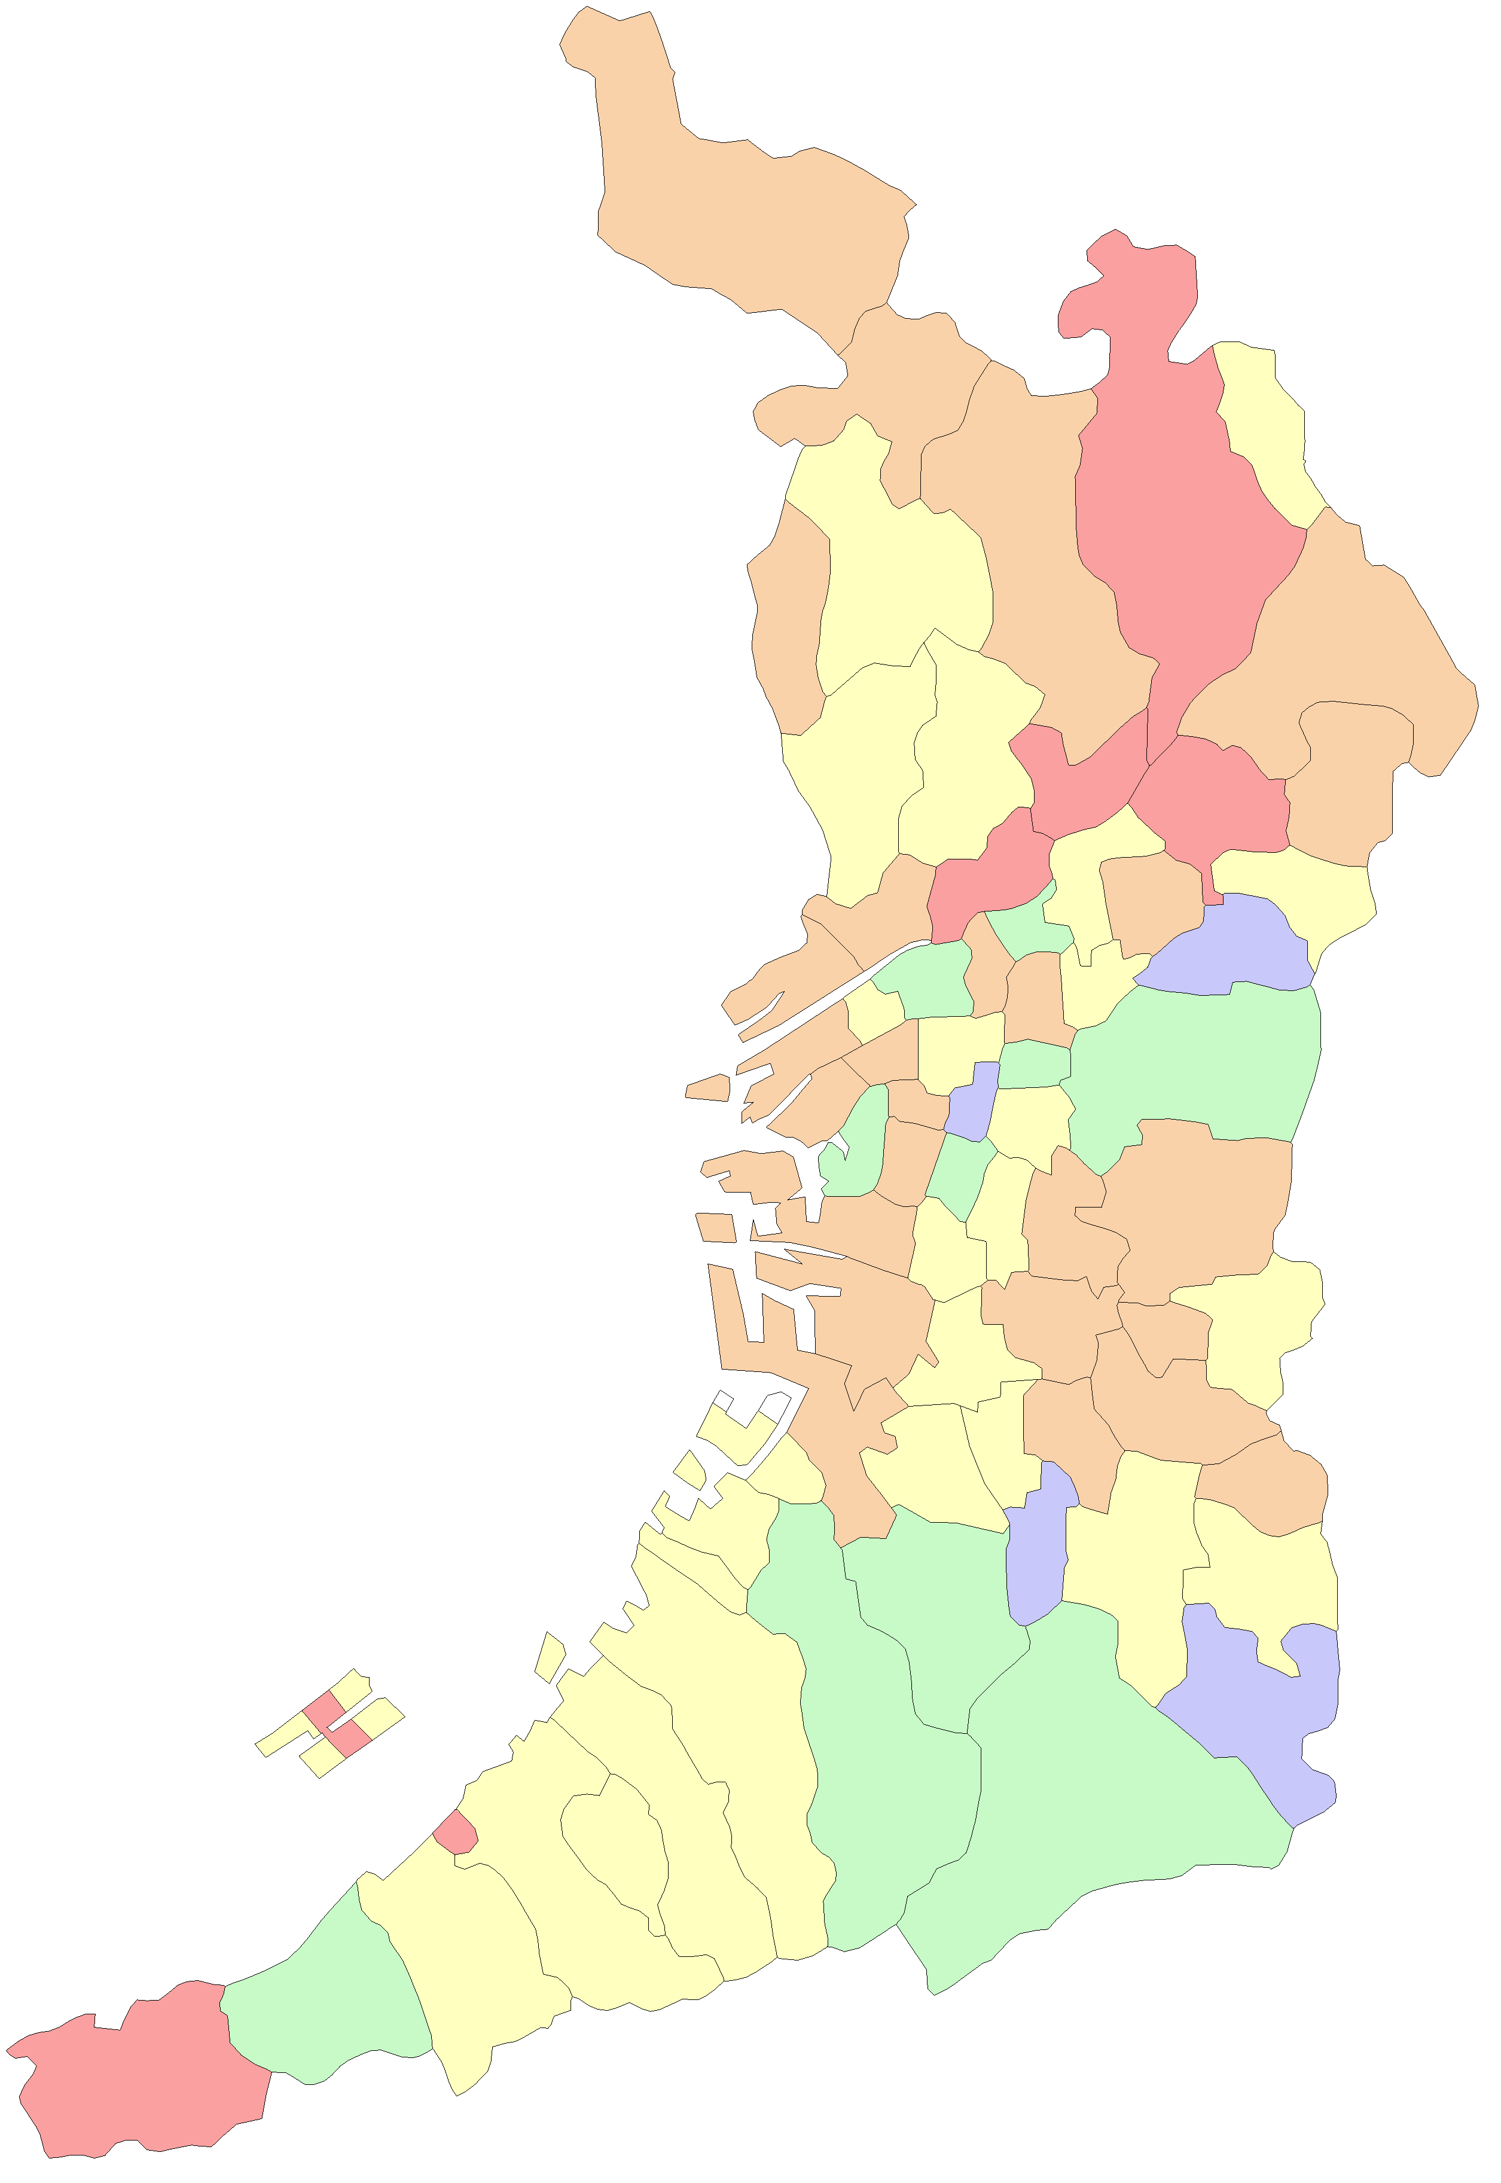
 |  |  |  |  | 大阪市
 |  |  |  |  | 堺市

能勢町

豊能町

島本町

茨木市
高槻市

箕面市

池田市
枚方市

豊中市
吹田市
摂津市
寝屋川市
交野市

守口市
東淀川区
四條畷市
門真市
淀川区
旭区

都島区
大東市
西淀川区
北区
鶴見区
福島区
城東区

此花区
中央区
西区
東成区
東大阪市

港区
浪速区
天王寺区
生野区
西成区
大正区
阿倍野区
東住吉区
八尾市
住之江区
住吉区
平野区

堺区
松原市
柏原市
藤井寺市
北区

羽曳野市
西区
東区
美原区
高石市
中区
太子町

泉大津市
富田林市
忠岡町
大阪狭山市
河南町
南区

千早赤阪村
貝塚市
岸和田市

和泉市
河内長野市
田尻町
熊取町

泉南市
泉佐野市

阪南市

岬町

市区町村別_普及率(数量)グラフ
医科･調剤 令和6年度ジェネリック医薬品普及率(数量ベース) | 前年度との差分(医科･調剤 令和6年度ジェネリック医薬品普及率(数量ベース))
市区町村別 | 市区町村別
 | 令和6年度普及率 数量ベース |  | 広域連合全体
能勢町 | 88.7% | 82.5% | 0
西淀川区 | 87.3% | 82.5% | 0
摂津市 | 87.3% | 82.5% | 0
港区 | 87.1% | 82.5% | 0
岬町 | 87.1% | 82.5% | 0
東淀川区 | 86.0% | 82.5% | 0
高槻市 | 85.9% | 82.5% | 0
寝屋川市 | 85.7% | 82.5% | 0
住之江区 | 85.4% | 82.5% | 0
平野区 | 85.4% | 82.5% | 0
堺市美原区 | 85.2% | 82.5% | 0
熊取町 | 85.2% | 82.5% | 0
淀川区 | 85.1% | 82.5% | 0
忠岡町 | 85.1% | 82.5% | 0
太子町 | 84.9% | 82.5% | 0
田尻町 | 84.5% | 82.5% | 0
羽曳野市 | 84.5% | 82.5% | 0
此花区 | 84.3% | 82.5% | 0
枚方市 | 84.3% | 82.5% | 0
西成区 | 84.2% | 82.5% | 0
浪速区 | 84.0% | 82.5% | 0
堺市堺区 | 83.9% | 82.5% | 0
松原市 | 83.9% | 82.5% | 0
茨木市 | 83.8% | 82.5% | 0
城東区 | 83.8% | 82.5% | 0
八尾市 | 83.7% | 82.5% | 0
交野市 | 83.7% | 82.5% | 0
豊能町 | 83.7% | 82.5% | 0
西区 | 83.6% | 82.5% | 0
門真市 | 83.4% | 82.5% | 0
泉佐野市 | 83.3% | 82.5% | 0
鶴見区 | 83.2% | 82.5% | 0
都島区 | 83.1% | 82.5% | 0
堺市西区 | 83.1% | 82.5% | 0
堺市東区 | 82.9% | 82.5% | 0
大阪市 | 82.8% | 82.5% | 0
柏原市 | 82.7% | 82.5% | 0
堺市中区 | 82.7% | 82.5% | 0
河南町 | 82.7% | 82.5% | 0
藤井寺市 | 82.6% | 82.5% | 0
堺市 | 82.6% | 82.5% | 0
富田林市 | 82.6% | 82.5% | 0
泉大津市 | 82.5% | 82.5% | 0
池田市 | 82.1% | 82.5% | 0
岸和田市 | 82.1% | 82.5% | 0
吹田市 | 81.9% | 82.5% | 0
四條畷市 | 81.8% | 82.5% | 0
島本町 | 81.8% | 82.5% | 0
守口市 | 81.7% | 82.5% | 0
東住吉区 | 81.7% | 82.5% | 0
...
 | 前年度との差分(令和6年度普及率 数量ベース) |  | 広域連合全体
能勢町 | 3.7 | 4.2 | 0
西淀川区 | 3.1 | 4.2 | 0
摂津市 | 3.6 | 4.2 | 0
港区 | 3.3 | 4.2 | 0
岬町 | 4.9 | 4.2 | 0
東淀川区 | 3.7 | 4.2 | 0
高槻市 | 3.6 | 4.2 | 0
寝屋川市 | 3.2 | 4.2 | 0
住之江区 | 4 | 4.2 | 0
平野区 | 4.5 | 4.2 | 0
堺市美原区 | 5.1 | 4.2 | 0
熊取町 | 3.3 | 4.2 | 0
淀川区 | 3.2 | 4.2 | 0
忠岡町 | 5.4 | 4.2 | 0
太子町 | 13.7 | 4.2 | 0
田尻町 | 1.5 | 4.2 | 0
羽曳野市 | 5.1 | 4.2 | 0
此花区 | 3.7 | 4.2 | 0
枚方市 | 3.8 | 4.2 | 0
西成区 | 3.4 | 4.2 | 0
浪速区 | 3.9 | 4.2 | 0
堺市堺区 | 4 | 4.2 | 0
松原市 | 5 | 4.2 | 0
茨木市 | 4.4 | 4.2 | 0
城東区 | 3.6 | 4.2 | 0
八尾市 | 3.7 | 4.2 | 0
交野市 | 4.3 | 4.2 | 0
豊能町 | 3.5 | 4.2 | 0
西区 | 4.4 | 4.2 | 0
門真市 | 3.2 | 4.2 | 0
泉佐野市 | 2.8 | 4.2 | 0
鶴見区 | 4.4 | 4.2 | 0
都島区 | 3.5 | 4.2 | 0
堺市西区 | 3.7 | 4.2 | 0
堺市東区 | 4 | 4.2 | 0
大阪市 | 4.1 | 4.2 | 0
柏原市 | 5.6 | 4.2 | 0
堺市中区 | 4.7 | 4.2 | 0
河南町 | 5 | 4.2 | 0
藤井寺市 | 6.1 | 4.2 | 0
堺市 | 4.4 | 4.2 | 0
富田林市 | 3.6 | 4.2 | 0
泉大津市 | 5.2 | 4.2 | 0
池田市 | 4.3 | 4.2 | 0
岸和田市 | 4.2 | 4.2 | 0
吹田市 | 4.7 | 4.2 | 0
四條畷市 | 4.3 | 4.2 | 0
島本町 | 4.7 | 4.2 | 0
守口市 | 3.3 | 4.2 | 0
東住吉区 | 4.4 | 4.2 | 0
...

市区町村別_普及率(数量)MAP
医科･調剤 令和6年度ジェネリック医薬品普及率(数量ベース)
市区町村別

 | 84.0% | 以上 | 89.0% | 以下

 | 81.0% | 以上 | 84.0% | 未満

 | 78.0% | 以上 | 81.0% | 未満

 | 75.0% | 以上 | 78.0% | 未満

 | 72.0% | 以上 | 75.0% | 未満

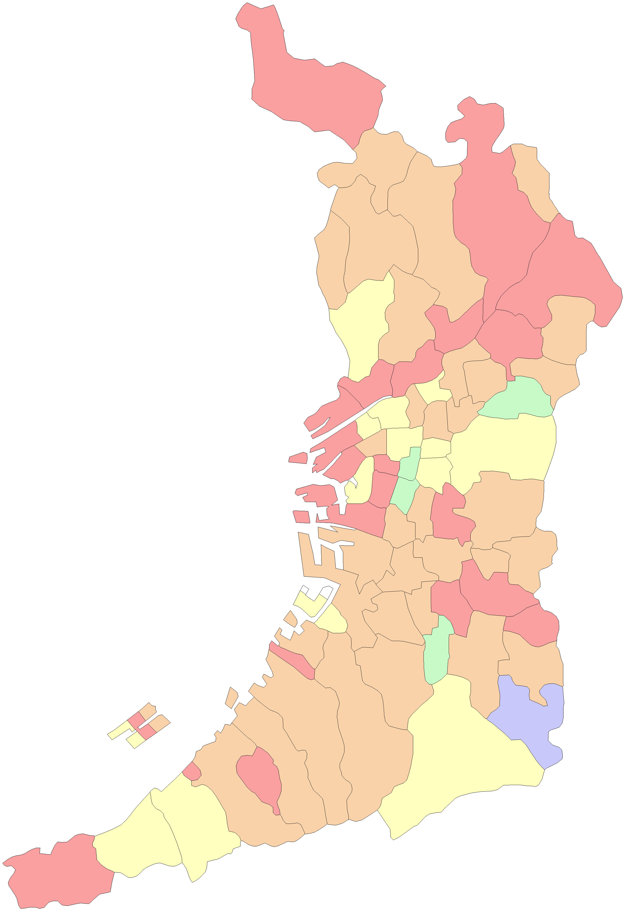
 |  |  |  |  | 大阪市
 |  |  |  |  | 堺市

能勢町

豊能町

島本町

茨木市
高槻市

箕面市

池田市
枚方市

豊中市
吹田市
摂津市
寝屋川市
交野市

守口市
東淀川区
四條畷市
門真市
淀川区
旭区

都島区
大東市
西淀川区
北区
鶴見区
福島区
城東区

此花区
中央区
西区
東成区
東大阪市

港区
浪速区
天王寺区
生野区
西成区
大正区
阿倍野区
東住吉区
八尾市
住之江区
住吉区
平野区

堺区
松原市
柏原市
藤井寺市
北区

羽曳野市
西区
東区
美原区
高石市
中区
太子町

泉大津市
富田林市
忠岡町
大阪狭山市
河南町
南区

千早赤阪村
貝塚市
岸和田市

和泉市
河内長野市
田尻町
熊取町

泉南市
泉佐野市

阪南市

岬町

ポテンシャル(数量)
医科･調剤 ジェネリック医薬品への切替ポテンシャル(数量ベース)
広域連合全体
A 薬剤総量（☆★を含む） |  |  | 7,561,950,945
 | B 薬剤総量（☆★を除く） |  | 6,088,620,582 |  |  |  |  |  |  |  |  |  | 単位：数

 |  | C ジェネリック医薬品薬剤数量 |  |  |  |  |  |  |  | C ジェネリック医薬品薬剤数量

※
※
※
※
 |  | 2,391,986,045 |  | 39.3% |  |  |  |  |  | 2,391,986,045 |  | 82.5%
 |  |  |  |  | E ジェネリック医薬品が存在する数量 |  | E1 通知対象の ジェネリック医薬品切替可能数量 |  |  | E1 通知対象の ジェネリック医薬品切替可能数量
 |  | D 先発品薬剤数量
 |  | 3,696,634,537 |  | 60.7% |  |  | 276,771,383 | 4.5% |  | 276,771,383 |  | 9.5%
 |  |  |  |  | 506,637,080 | 8.3% | E2 通知対象外の ジェネリック医薬品切替可能数量 |  |  | E2 通知対象外の ジェネリック医薬品切替可能数量

 |  |  |  |  |  |  | 229,865,697 | 3.8% |  | 229,865,697 |  | 7.9%
 |  |  |  |  | F ジェネリック医薬品が存在しない数量

 |  |  |  |  | 3,189,997,457 | 52.4% |  |  | ジェネリック医薬品普及率
 |  |  |  |  |  |  |  |  | 現在 ※ |  | 切替後 ※
 |  |  |  |  |  |  |  |  | 82.5% |  | 92.1%

データ化範囲(分析対象)…入院(DPCを含む)、入院外、調剤の電子レセプト。対象診療年月は令和6年4月～令和7年3月診療分(12カ月分)。
資格確認日…1日でも資格があれば分析対象としている。
厚生労働省指定薬剤のうち、☆(後発医薬品がある先発医薬品で後発医薬品と同額又は薬価が低いもの)★(後発医薬品で先発医薬品と同額又は薬価が高いもの)
に該当する医薬品を除外。
※E1 通知対象のジェネリック医薬品切替数量…株式会社データホライゾン通知対象薬剤基準による(ジェネリック医薬品が存在しても、入院、処置に使用した
医薬品及び、がん･精神疾患･短期処方等、通知対象として不適切な場合は含まない)。
※現在のジェネリック医薬品普及率…C ジェネリック医薬品薬剤数量
／(C ジェネリック医薬品薬剤数量 + E 先発品薬剤数量のうちジェネリック医薬品が存在する数量)×100
※切替後のジェネリック医薬品普及率…(C ジェネリック医薬品薬剤数量 + E1 通知対象のジェネリック医薬品切替可能数量)
／(C ジェネリック医薬品薬剤数量 + E 先発品薬剤数量のうちジェネリック医薬品が存在する数量)×100

市区町村別_ポテンシャル(数量)グラフ
 | 前年度との差分(切替ポテンシャル(数量ベース)) |  | 広域連合全体
千早赤阪村 | -5 | -2.4 | 0
阿倍野区 | -3.5 | -2.4 | 0
大東市 | -1.7 | -2.4 | 0
大阪狭山市 | -1.3 | -2.4 | 0
天王寺区 | -3 | -2.4 | 0
北区 | -2.2 | -2.4 | 0
東大阪市 | -2.4 | -2.4 | 0
東成区 | -2.4 | -2.4 | 0
高石市 | -3.1 | -2.4 | 0
大正区 | -1.4 | -2.4 | 0
阪南市 | -3.6 | -2.4 | 0
河内長野市 | -2.8 | -2.4 | 0
中央区 | -1.9 | -2.4 | 0
生野区 | -2.6 | -2.4 | 0
旭区 | -2.6 | -2.4 | 0
福島区 | -2.4 | -2.4 | 0
和泉市 | -3.4 | -2.4 | 0
住吉区 | -2.4 | -2.4 | 0
東住吉区 | -2.3 | -2.4 | 0
堺市南区 | -2.9 | -2.4 | 0
守口市 | -1.8 | -2.4 | 0
豊中市 | -2.8 | -2.4 | 0
泉南市 | -3.1 | -2.4 | 0
柏原市 | -3.4 | -2.4 | 0
貝塚市 | -2.4 | -2.4 | 0
箕面市 | -2.4 | -2.4 | 0
島本町 | -2.6 | -2.4 | 0
堺市北区 | -2.5 | -2.4 | 0
吹田市 | -2.7 | -2.4 | 0
四條畷市 | -2.3 | -2.4 | 0
岸和田市 | -2.4 | -2.4 | 0
藤井寺市 | -3.4 | -2.4 | 0
河南町 | -2.5 | -2.4 | 0
大阪市 | -2.2 | -2.4 | 0
泉大津市 | -3.2 | -2.4 | 0
鶴見区 | -2.4 | -2.4 | 0
泉佐野市 | -1.4 | -2.4 | 0
堺市 | -2.3 | -2.4 | 0
交野市 | -2.4 | -2.4 | 0
都島区 | -1.8 | -2.4 | 0
西区 | -2.4 | -2.4 | 0
堺市中区 | -2.3 | -2.4 | 0
堺市西区 | -2 | -2.4 | 0
富田林市 | -2 | -2.4 | 0
池田市 | -2.5 | -2.4 | 0
門真市 | -1.8 | -2.4 | 0
茨木市 | -2.4 | -2.4 | 0
堺市東区 | -2 | -2.4 | 0
城東区 | -2.1 | -2.4 | 0
浪速区 | -1.9 | -2.4 | 0
...
医科･調剤 ジェネリック医薬品への切替ポテンシャル(数量ベース)(切替可能数量割合) | 前年度との差分(医科･調剤 ジェネリック医薬品への切替ポテンシャル(数量ベース)(切替可能数量割合))
市区町村別 | 市区町村別
 | 切替ポテンシャル(数量ベース) |  | 広域連合全体
千早赤阪村 | 16.2% | 9.5% | 0
阿倍野区 | 13.9% | 9.5% | 0
大東市 | 13.6% | 9.5% | 0
大阪狭山市 | 13.0% | 9.5% | 0
天王寺区 | 12.8% | 9.5% | 0
北区 | 12.4% | 9.5% | 0
東大阪市 | 12.0% | 9.5% | 0
東成区 | 11.9% | 9.5% | 0
高石市 | 11.3% | 9.5% | 0
大正区 | 11.1% | 9.5% | 0
阪南市 | 11.1% | 9.5% | 0
河内長野市 | 11.1% | 9.5% | 0
中央区 | 11.1% | 9.5% | 0
生野区 | 10.9% | 9.5% | 0
旭区 | 10.9% | 9.5% | 0
福島区 | 10.9% | 9.5% | 0
和泉市 | 10.9% | 9.5% | 0
住吉区 | 10.8% | 9.5% | 0
東住吉区 | 10.5% | 9.5% | 0
堺市南区 | 10.4% | 9.5% | 0
守口市 | 10.4% | 9.5% | 0
豊中市 | 10.4% | 9.5% | 0
泉南市 | 10.2% | 9.5% | 0
柏原市 | 10.2% | 9.5% | 0
貝塚市 | 10.1% | 9.5% | 0
箕面市 | 10.0% | 9.5% | 0
島本町 | 10.0% | 9.5% | 0
堺市北区 | 10.0% | 9.5% | 0
吹田市 | 9.9% | 9.5% | 0
四條畷市 | 9.8% | 9.5% | 0
岸和田市 | 9.6% | 9.5% | 0
藤井寺市 | 9.5% | 9.5% | 0
河南町 | 9.5% | 9.5% | 0
大阪市 | 9.5% | 9.5% | 0
泉大津市 | 9.5% | 9.5% | 0
鶴見区 | 9.4% | 9.5% | 0
泉佐野市 | 9.4% | 9.5% | 0
堺市 | 9.4% | 9.5% | 0
交野市 | 9.3% | 9.5% | 0
都島区 | 9.3% | 9.5% | 0
西区 | 9.3% | 9.5% | 0
堺市中区 | 9.3% | 9.5% | 0
堺市西区 | 9.3% | 9.5% | 0
富田林市 | 9.3% | 9.5% | 0
池田市 | 9.2% | 9.5% | 0
門真市 | 9.2% | 9.5% | 0
茨木市 | 9.0% | 9.5% | 0
堺市東区 | 9.0% | 9.5% | 0
城東区 | 8.9% | 9.5% | 0
浪速区 | 8.8% | 9.5% | 0
...

